Solicitud gráfica
 | Área: | Matemáticas |  |  | Fecha:
 | Grado: | 7 |  |  | 2015-11-19
 | Título del tema: | Las figuras semejantes |  |  | ¿Cuaderno de estudio o recurso? | Recurso
 | Editor: | Diana Velasquez |  |  | Motor del recurso | Diaporama F1

 | Código guión o recurso: | MA_07_12_CO_REC70 | ← Para determinar este código, visite la hoja de Ayuda
 |  |  |  |  | ESPECIFICACIÓN DE ARCHIVOS A ENTREGAR
Núm. | Archivo Shutterstock o ruta en web | Imagen para: | Tipo | Ubicación de la imagen en el recurso Diaporama F1 | Nombre imagen SMALL | Tamaño imagen SMALL | Nombre imagen ZOOM | Tamaño imagen ZOOM | Descripción | Observaciones
IMG01 | 102335341 | Recurso Diaporama F1 | Ilustración | Contenido | MA_07_12_CO_REC70_IMG01.png | 950 x 608 px
IMG02 | 239679298 | Recurso Diaporama F1 | Fotografía | Contenido | MA_07_12_CO_REC70_IMG02.png | 950 x 608 px
IMG03 | Nuevo / Ver descripción | Recurso Diaporama F1 | Ilustración | Contenido | MA_07_12_CO_REC70_IMG03.png | 950 x 608 px |  |  | 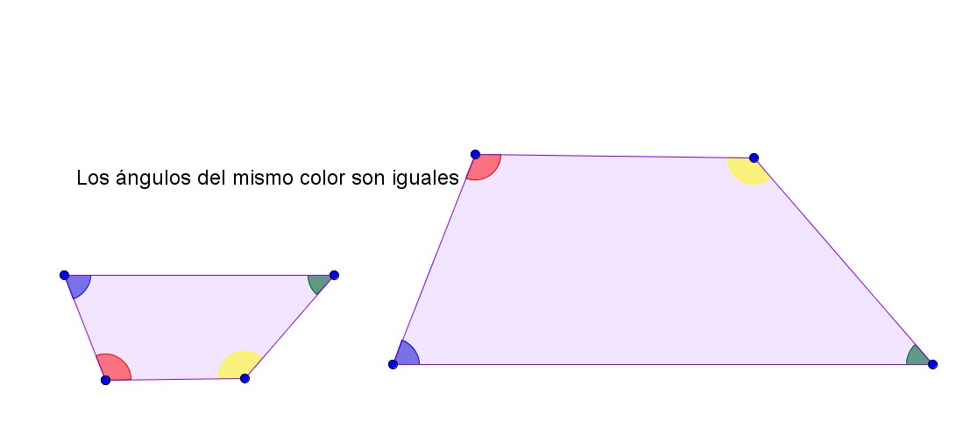
IMG04 | Nuevo / Ver descripción | Recurso Diaporama F1 | Ilustración | Contenido | MA_07_12_CO_REC70_IMG04.png | 950 x 608 px |  |  | 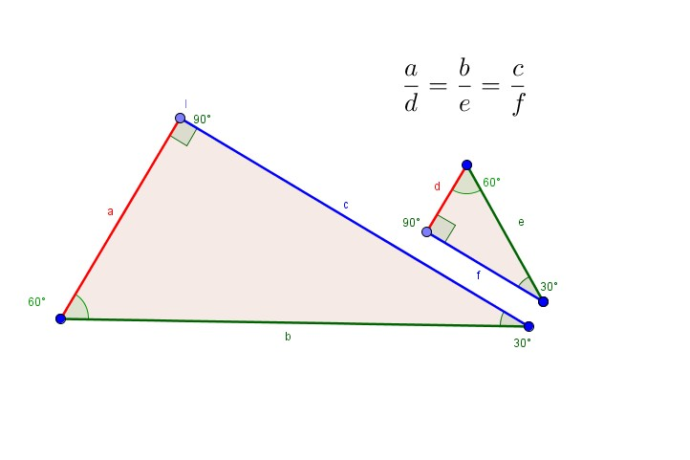
IMG05 | Nuevo / Ver descripción | Recurso Diaporama F1 | Ilustración | Contenido | MA_07_12_CO_REC70_IMG05.png | 950 x 608 px |  |  | 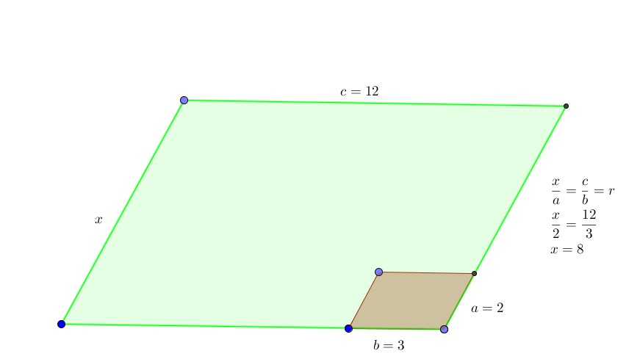
IMG06 | 275960504 | Recurso Diaporama F1 | Fotografía | Contenido | MA_07_12_CO_REC70_IMG06.png | 950 x 608 px
IMG07 | 2983902 | Recurso Diaporama F1 | Fotografía | Contenido | MA_07_12_CO_REC70_IMG07.png | 950 x 608 px

